2023_04_data
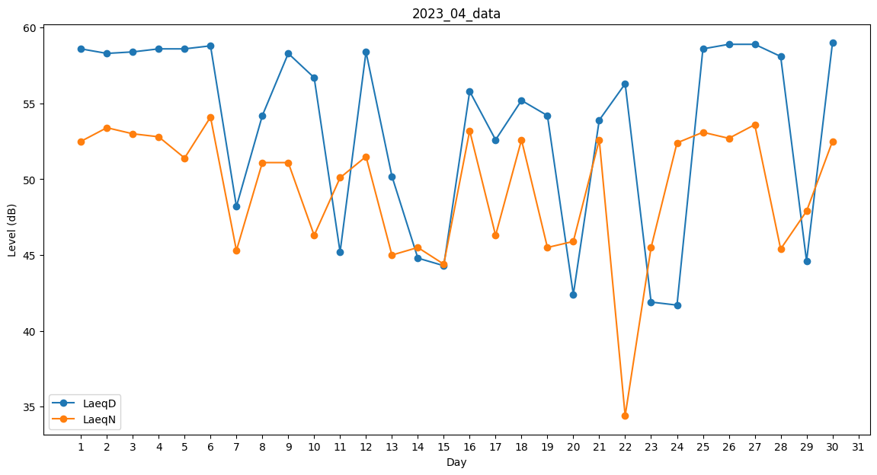
Day | LaeqD | LaeqN
1 | 58.6 | 52.5
2 | 58.3 | 53.4
3 | 58.4 | 53
4 | 58.6 | 52.8
5 | 58.6 | 51.4
6 | 58.8 | 54.1
7 | 48.2 | 45.3
8 | 54.2 | 51.1
9 | 58.3 | 51.1
10 | 56.7 | 46.3
11 | 45.2 | 50.1
12 | 58.4 | 51.5
13 | 50.2 | 45
14 | 44.8 | 45.5
15 | 44.3 | 44.4
16 | 55.8 | 53.2
17 | 52.6 | 46.3
18 | 55.2 | 52.6
19 | 54.2 | 45.5
20 | 42.4 | 45.9
21 | 53.9 | 52.6
22 | 56.3 | 34.4
23 | 41.9 | 45.5
24 | 41.7 | 52.4
25 | 58.6 | 53.1
26 | 58.9 | 52.7
27 | 58.9 | 53.6
28 | 58.1 | 45.4
29 | 44.6 | 47.9
30 | 59 | 52.5

